インストール
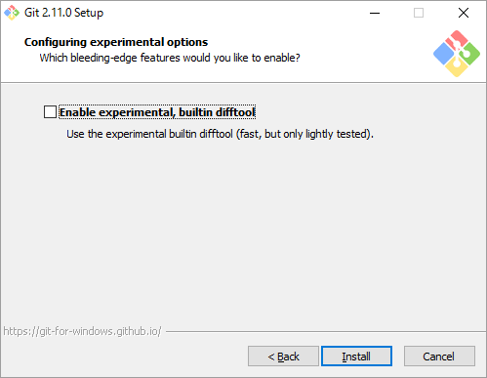
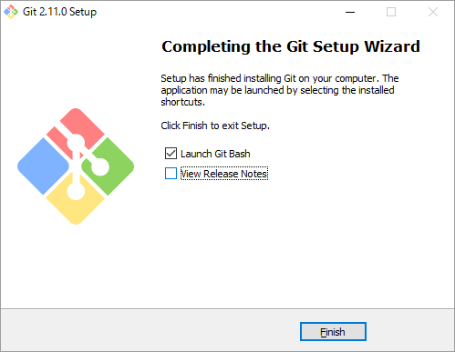
Git for Windows(msysgit)のインストール
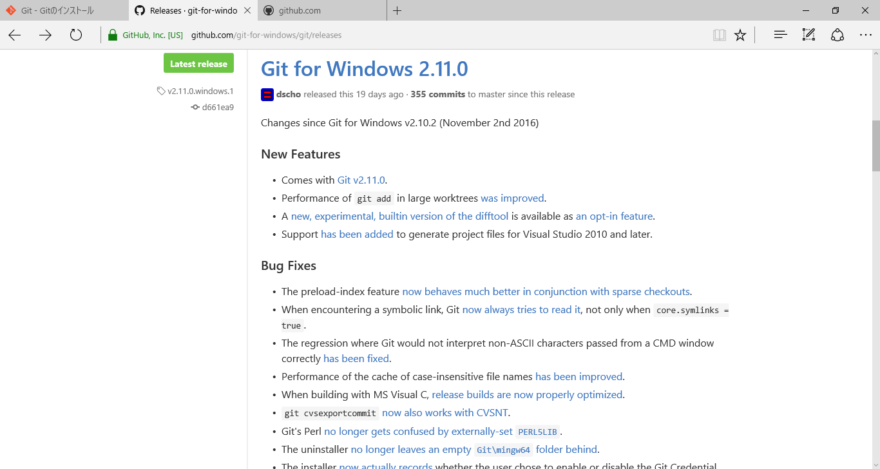

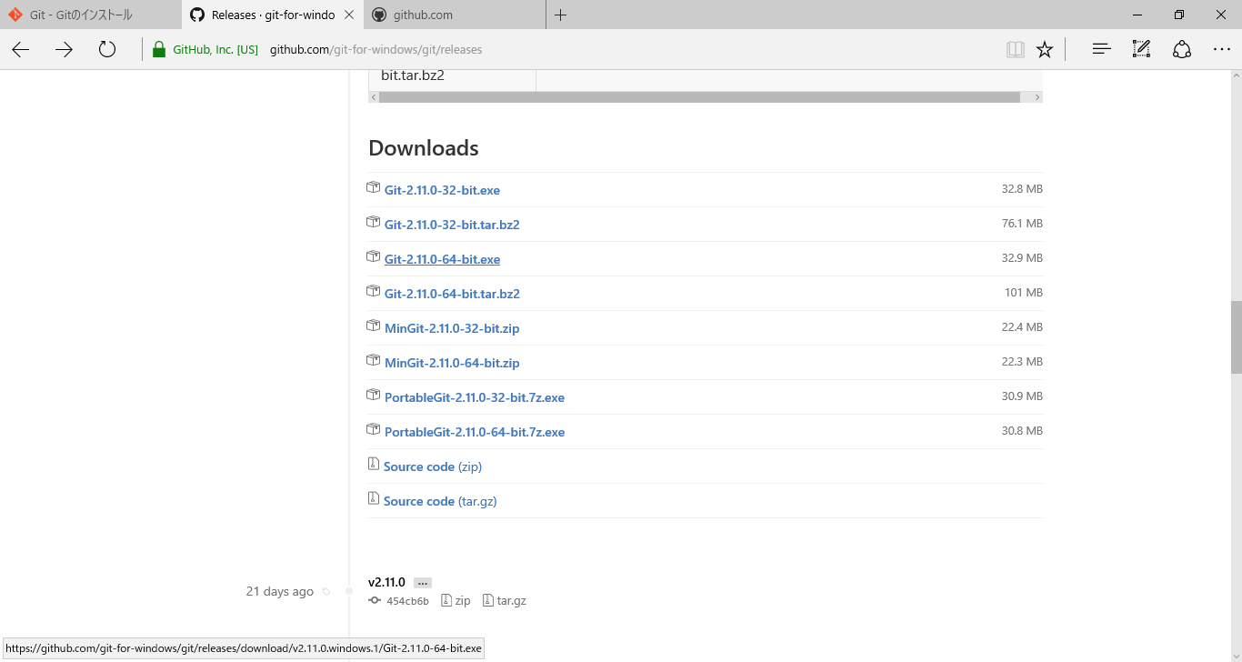

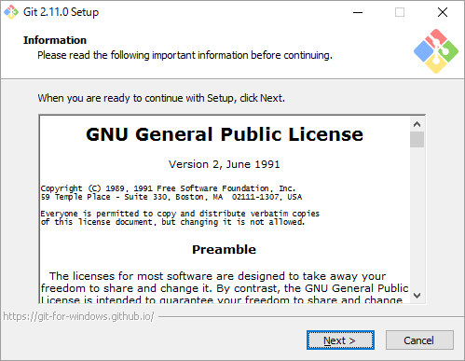

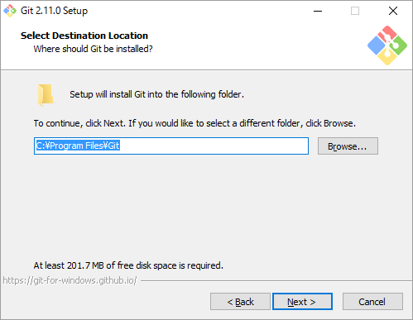

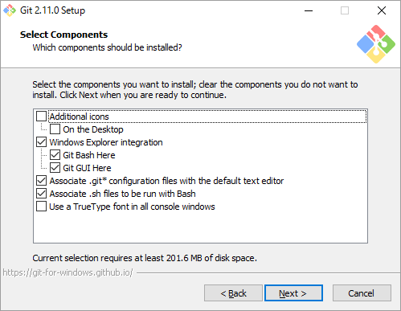

 | ショートカットアイコンを作成

 | エクスプローラのコンテキストメニューにGIｔコマンドメニューを追加

 | gitファイルを実行したときにGit Bashで実行されるようにする
 | shファイルを実行したときにGit Bashで実行されるようにする

 | コマンドプロンプトでTrueTypeフォントを利用する

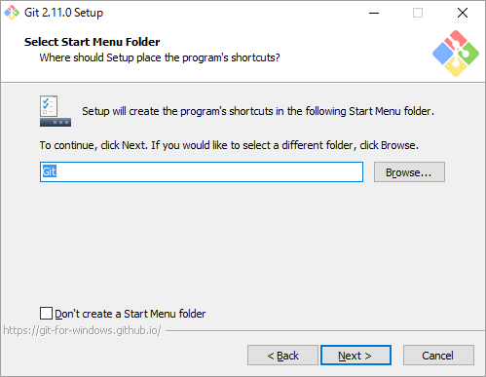

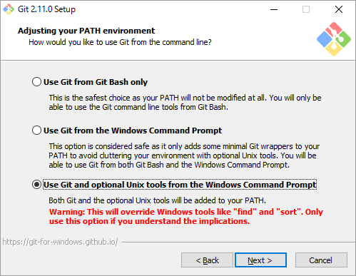
 | 環境パスの設定

 | 環境PATHの変更をしない

 | 環境PATHにGITが追加される

 | GItとUnixToolが環境PATHに追加される

 | ⇒コマンドラインからgitコマンドを使うなら、2番目を選択
 | Unixコマンドツールも使いたいなら3番目を選択（curl,sshなど）

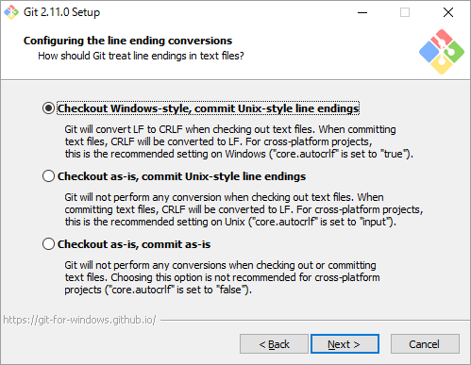

 | 改行コードの設定

 | チェックアウト時にLFをCRLFに変換、コミット時にCRLFをLFに変換

 | チェックアウト時は変更なし、コミット時はCRLFをLFに変換

 | 変更はなし。

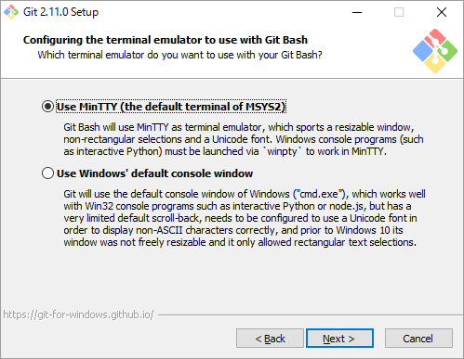
 | ターミナル何を使うか


  

